LINE
Grafik A,B,C berdasarkan Tahun
 | A | B | C
2010 | 46 | 21 | 44
2011 | 99 | 75 | 35
2012 | 32 | 20 | 101
2013 | 88 | 14 | 80
2014 | 90 | 47 | 34
2015 | 95 | 90 | 25
2016 | 18 | 47 | 45
2017 | 38 | 77 | 12
2018 | 89 | 79 | 62
2019 | 96 | 33 | 24
2020 | 46 | 74 | 95
2021 | 51 | 29 | 23
2022 | 70 | 90 | 68

AREA
Grafik A, B, dan C berdasarkan Tahun
 | A | B | C
2010 | 46 | 21 | 44
2011 | 99 | 75 | 35
2012 | 32 | 20 | 101
2013 | 88 | 14 | 80
2014 | 90 | 47 | 34
2015 | 95 | 90 | 25
2016 | 18 | 47 | 45
2017 | 38 | 77 | 12
2018 | 89 | 79 | 62
2019 | 96 | 33 | 24
2020 | 46 | 74 | 95
2021 | 51 | 29 | 23
2022 | 70 | 90 | 68

PIE
Grafik Hobby
BASKET | 30
VOLI | 40
BADMINTON | 5
ATLETIK | 15
RENANG | 10

SCATTER
NILAI vs BELAJAR (JAM)
BELAJAR (JAM) | NILAI
1 | 40
2 | 60
5 | 90
7 | 100
2 | 40
3 | 50
4 | 80
2 | 30
3 | 45
7 | 85
3 | 35
5 | 85
7 | 95
1 | 25
8 | 100
3 | 50

HISTOGRAM
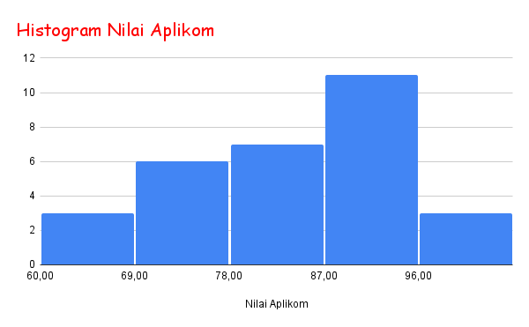
NILAI Aplikom |  |  | Nilai Aplikom
90 | 60 | 70 | 90
77 | 66 | 79 | 77
80 | 80 | 76 | 80
95 | 71 | 90 | 95
100 | 69 | 73 | 100
89 | 90 | 80 | 89
87 | 99 | 88 | 87
81 | 98 | 90 | 81
85 | 94 | 89 | 85
86 | 66 | 87 | 86
 |  |  | 60
 |  |  | 66
 |  |  | 80
 |  |  | 71
 |  |  | 69
 |  |  | 90
 |  |  | 99
 |  |  | 98
 |  |  | 94
 |  |  | 66
 |  |  | 70
 |  |  | 79
 |  |  | 76
 |  |  | 90
 |  |  | 73
 |  |  | 80
 |  |  | 88
 |  |  | 90
 |  |  | 89
 |  |  | 87

